PART CD
Danby Model: DAR044KA1DDB
Factory Model: BC-126
Effective Date: Sept, 20th, 2018
Revision: '00 |  | Updated Part Number, Nov. 2018
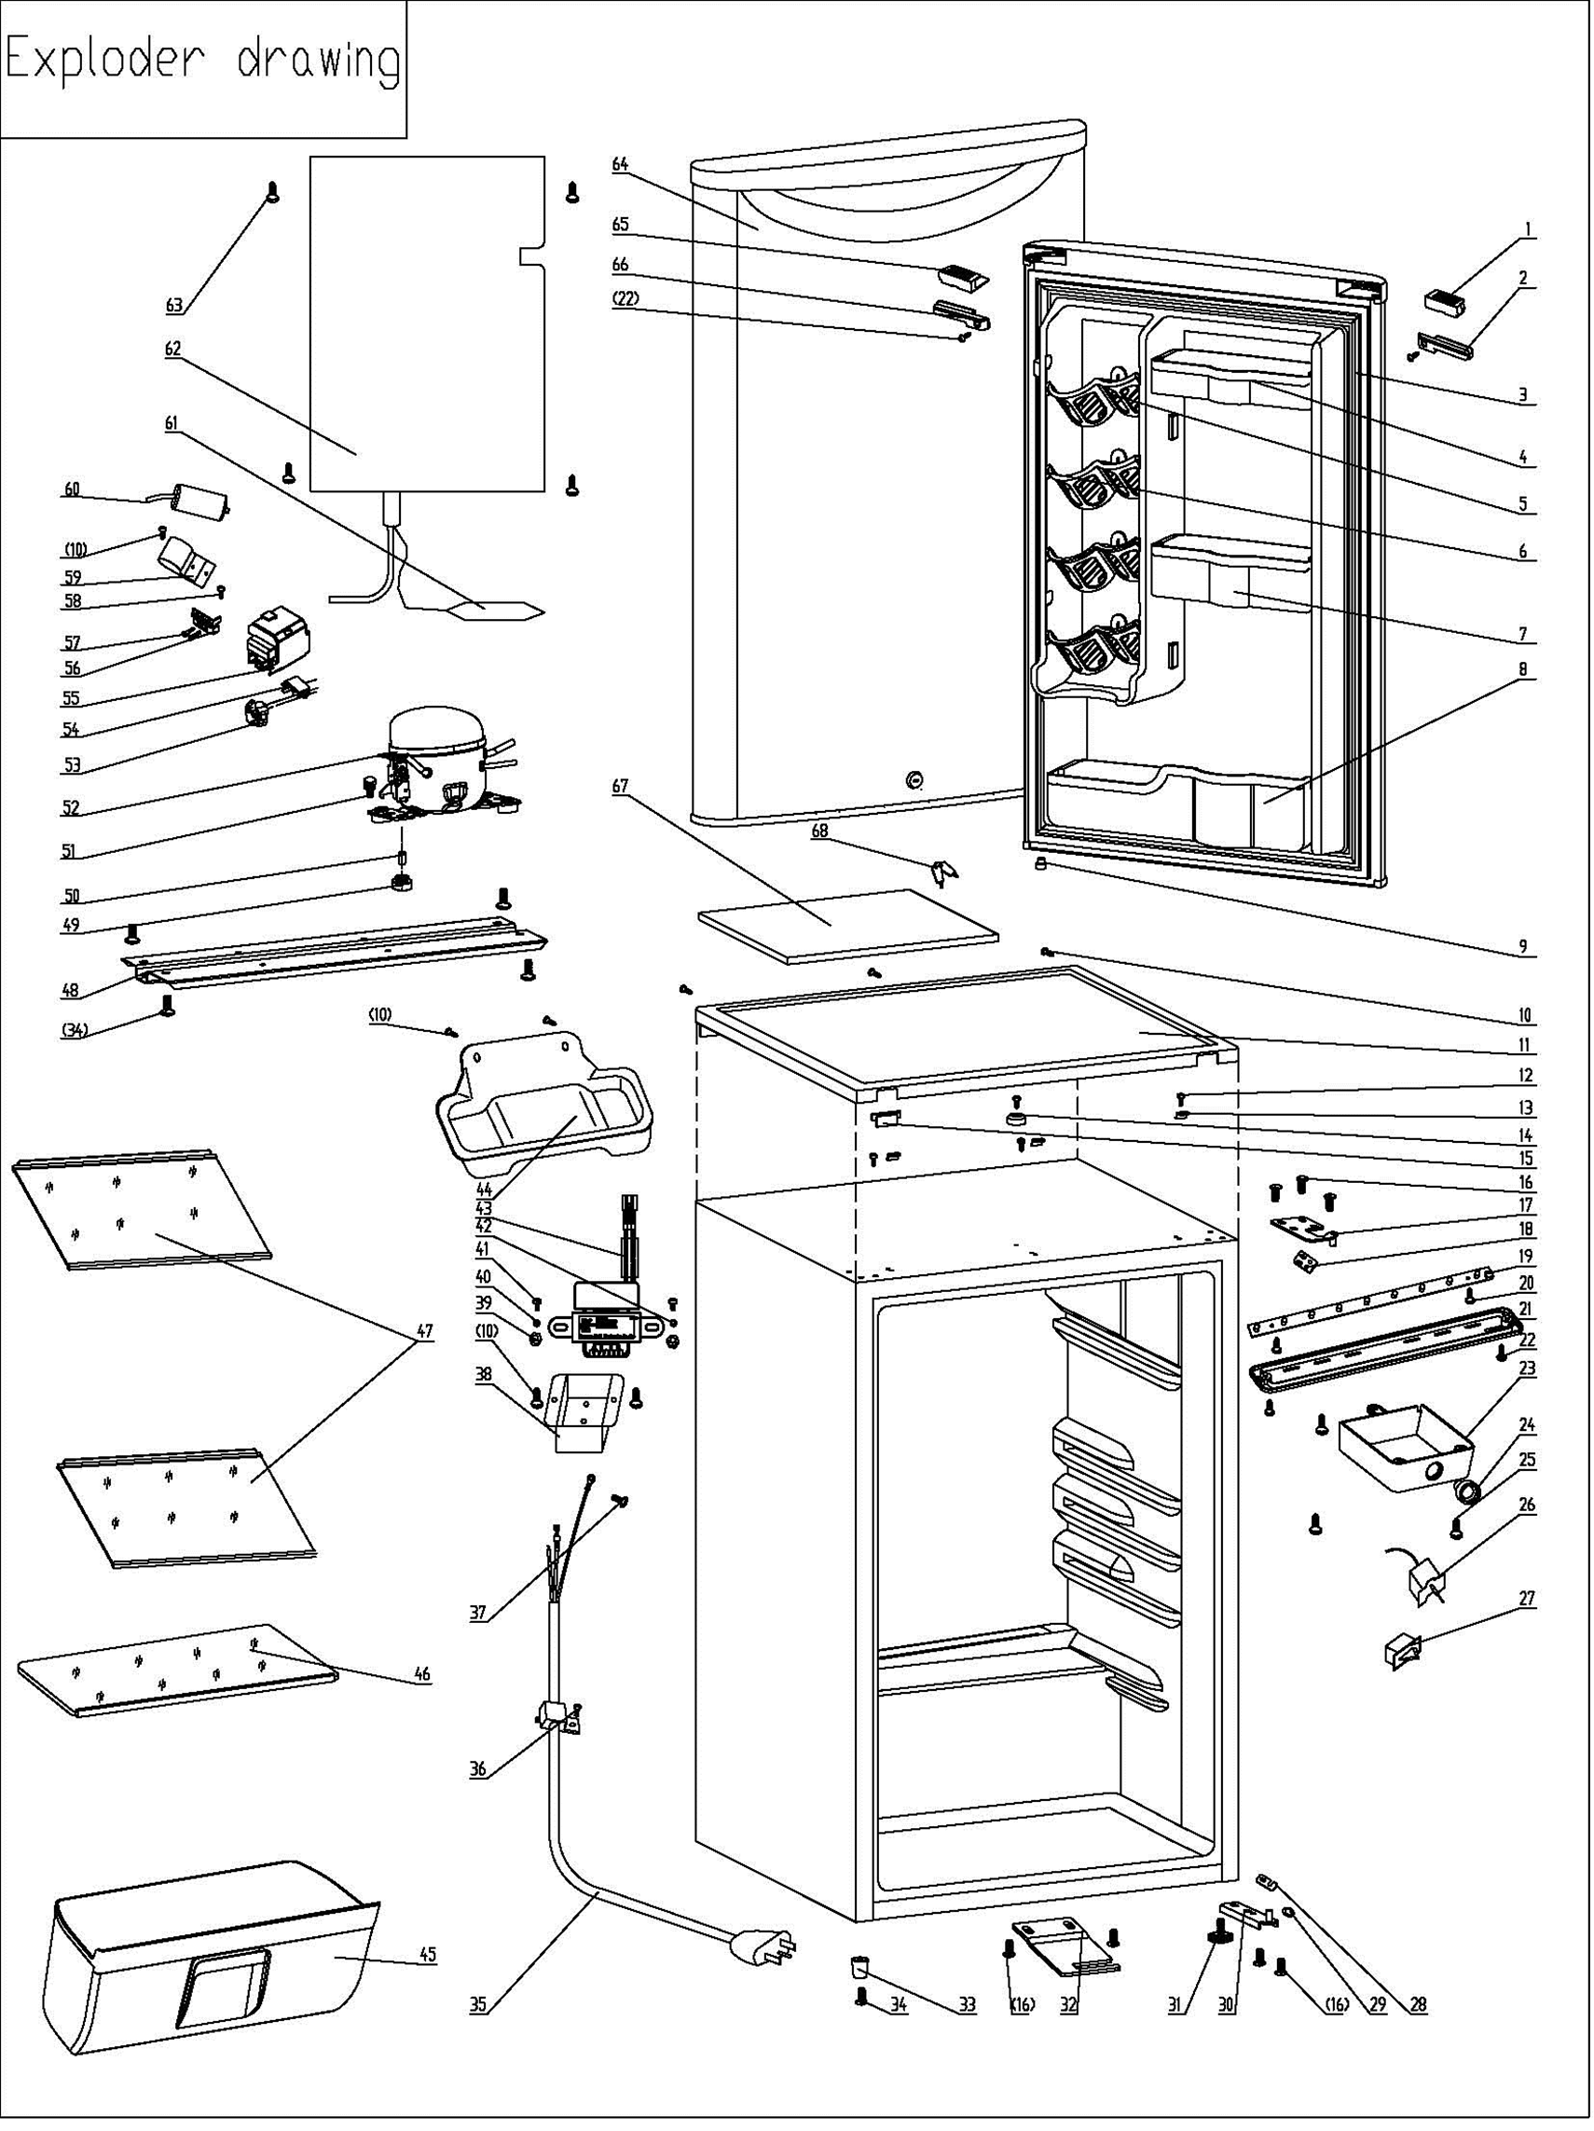
NO | PART NUMBER |  | PART DESCRIPTION (ENG) | QTY | PARTS SPECIFICATION | Notes
1 | 1.02.01.12.055 |  | Upper Door Trim Left Cover I | 1 | ABS, spray metallic
2 | 1.02.01.12.058 |  | Upper Door Trim Left Cover II | 1 | ABS, spray metallic | spare part
3 | 1.05.35.03.515 |  | Door Gasket(black)-Push | 1 | black
4 | 1.25.02.04.03.004 |  | Upper Storage Bin (black) | 1 | ABS, black
5 | 1.25.02.07.01.070 | 1.02.01.06.147 | Canstor | 4 | ABS, black
6 | 1.25.02.09.01.018 |  | Bushing | 12 | ABS, black
7 | 1.25.02.04.03.005 |  | Middle Storage Bin (black) | 1 | ABS, black
8 | 1.25.02.04.03.006 |  | Bottom Storage Bin (black) | 1 | ABS, black
9 | 1.05.05.01.018 |  | Upper Door Limit Cap | 1 | Q235A
10 | 1.05.03.02.001 |  | tapping Screw, 4×12 | 7 | JIS tapping Screw, 4×12 | Special Order
11 | 1.25.02.01.08.555 |  | Worktop | 1 | ABS, black
12 | 1.05.03.04.012 |  | Triangle lock screw, 4×12 | 4 | Triangle lock screw, 4×12 | Special Order
13 | 1.05.05.01.011 |  | Hook | 3 | t1.5/Q235-A
14 | 1.25.02.01.08.557 |  | Worktop Limit Ring | 1 | ABS, black
15 | 1.25.02.01.08.556 |  | Worktop Cover(black) | 1 | ABS, black
16 | 1.05.03.03.019 |  | M5×16(big washer φ16) | 7 | M5×16(big washer φ16)
17 | 3.2.02.11.045 |  | Upper Hinge | 1 | t3.0/Q235-A, black
18 | 1.04.12.03.057 |  | Upper Hinge Rubber Washer | 1 | rubber, t=0.8, black
19 | 1.01.03.03.073R |  | LED Light Panel | 1 | BC126.4.3
20 | 1.05.01.02.002R |  | self-tapping screw | 2 | self-tapping screw, 2.9×6.5 | Special Order
21 | 1.02.11.03.076 |  | LED Light Cover | 1 | PP, 100% transparency
22 | 1.05.02.02.003 |  | Stainless steel tapping screw | 3 | SS tapping screw, 3.5×9.5 | Special Order
23 | 1.25.02.15.05.013 |  | Thermostat Cover(black) | 1 | ABS, black | Special Order
24 | 1.25.02.15.06.049 |  | Thermostat Knob(black) | 1 | ABS, black
25 | 1.05.03.02.002 |  | JIS tapping Screw | 3 | JIS tapping Screw, 4×16 | Special Order
26 | 1.03.02.01.101 |  | Thermostat (black sleeve) | 1 | WDF18D-102-024E (WDF18D-L3(E))
27 | 1.01.03.02.035R |  | Light Switch(black) | 1 | HC-050K.4
28 | 1.04.12.03.013 |  | Bottom Hinge Rubber Washer | 1 | rubber, t=1.6, black
29 | 1.25.02.12.02.001 |  | Door Spindle Washer(black) | 1 | ABS, black
30 | 3.2.02.12.049 |  | Bottom Hinge(black) | 1 | t2.5/Q235-A, black
31 | 1.25.02.12.06.009 | 1.02.12.06.033 | Adjustable Foot | 1 | black
32 | 3.2.02.34.017 |  | Lock Seat | 1 | t2.5/Q235-A, black
33 | 1.25.02.12.06.002 | 1.02.12.06.026 | Foot | 1 | ABS, black
34 | 1.05.03.03.002 |  | Bolt Assy, M6×14 | 5 | GB/T9074.13 Bolt Assy, M6×14
35 | 1.01.01.01.438R |  | Power Cord Assy | 1 | YSD-02 (Plug)
36 | 1.05.03.02.006 |  | JIS tapping screw | 1 | JIS tapping Screw, 4×12 | Special Order
37 | 1.05.03.01.001 |  | Brass screw | 2 | GB/T818 brass screw, M4×8 | Special Order
38 | 3.2.02.35.002 |  | Transformer Box | 1 | t0.5/Q235-A, black | Special Order
39 | 1.05.03.04.001 |  | Nut M4 | 2 | Nut M4 | Special Order
40 | 1.05.03.06.002 |  | gasket 4 | 1 | gasket 4 | Special Order
41 | 1.05.01.01.001R |  | screw, M4×8 | 2 | GB/T818 screw, M4×8 | Special Order
42 | 1.05.04.01.002 |  | gasket 4(copper） | 1 | gasket 4(copper） | Special Order
43 | 1.01.07.01.051 |  | Transformer | 1 | YL-28-120130B
44 | 3.2.02.15.023 | 3.2.02.15.002 | Drip Tray Assy(black) | 1 | black
45 | 1.02.03.11.029 |  | Crisper (smoky-gray) | 1 | PS, smoky-gray
46 | 1.05.31.11.082 |  | Glass cover plate assy | 1 | t3.2/tempered glass
47 | 1.05.31.12.034 |  | Glass shelf assy | 2 | t3.2/tempered glass
48 | 3.2.02.07.011 | 3.2.01.09.001 | Compressor Support(black) | 1 | t1.0/Q235-A, black | Special Order
49 | 1.03.01.01.468B |  | Compressor Rubber Washer | 4 | balck | Special Order
50 | 1.03.01.01.468A |  | Compressor Sleeve | 4 | CTE943-2 | Special Order
51 | 1.03.01.01.468D |  | Compressor Screw | 4 | GB/T9074.13 Bolt Assy, M6×28 | Special Order
52 | 1.03.01.01.468 |  | Compressor | 1 | EYK40 | Special Order
53 | 1.03.01.01.468PTC |  | PTC Starter | 1 | QP2-15 or 8EA19B3-02
54 | 1.03.01.01.468F |  | Overheat Protector | 1 | BT18-105 or 4TM104KFBYY-53
55 | 1.03.01.01.468G |  | PTC Cover | 1 | ABS, black | Special Order
56 | 1.03.01.01.468H |  | Clamp | 1 | PC/ABS mixture | Special Order
57 | 1.03.01.01.468M |  | Tapping Screw(ST3.5*19) | 2 | GB/T845,ST3.5×19 | Special Order
58 | 1.05.03.02.003 |  | Flat Tapping Screw（5×13） | 1 | JIS tapping screw, 5×13 | Special Order
59 | 3.5.2.01.0793 |  | Capacitor Bracket | 1 | Galvanized Platet 0.3 | Special Order
60 | 1.03.01.01.468C |  | Capacitor | 1 | CBB65(D)(A-2),1.5μF,450V,50/60Hz
61 | 1.03.30.03.024 |  | Filter | 1 | BC122.3.0 | Special Order
62 | 1.05.20.01.077 |  | Evaporator | 1 | BC126 | Special Order
63 | 1.05.02.07.002 |  | SS screw4×16black painting) | 4 | SS lentil-headed screw 4×16 | Special Order
64 | 3.2.05.1.436 |  | Door Assy(silver VCM) | 1 | CBY-1108
65 | 1.02.01.12.057 |  | Upper Door Right Cover I | 1 | ABS, spray metallic | spare part
66 | 1.02.01.12.059 |  | Upper Door Right Cover II | 1 | ABS, spray metallic
67 | 1.06.15.09.003 |  | Worktop Support EPS Foam | 1 | EPS, white | Special Order
68 | 1.05.06.01.083 |  | Key | 2 | steel

